用例图
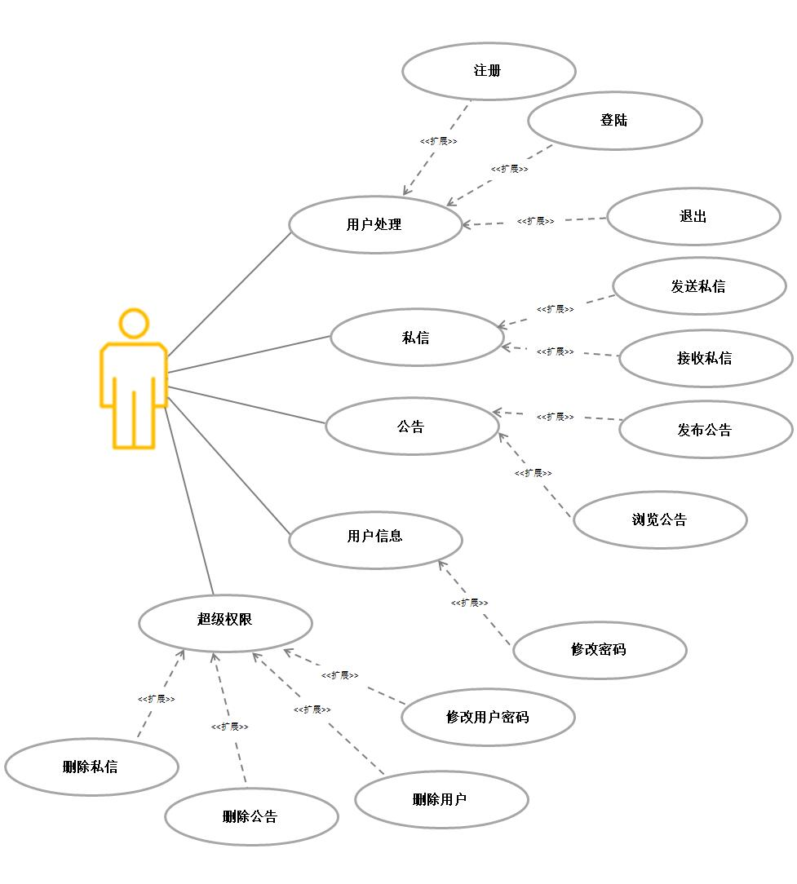

紫色：做完了

红色：还没做

绿色：正在做

注：针对所有划红线的用例画时序图

注册时序图
Menu | Authority | List | RSA | MD5 | Common

DoRegister
LookUser
选择“注册”
注册
查找用户

IsPrime
素数判断

ExtendedEuclid

求逆元

MD5

求MD5值

UserListInsertTail

写入用户链表

SaveUserFile

写入用户文件

登录时序图
Menu | Authority | List |  | MD5

DoLogin
LookUser
选择“登录”
登录
查找用户

 |  |  | MD5

 |  |  | 求MD5值

发送私信时序图
business | Authority | List | RSA | DES | Common

doSendMail
lookUser
选择“发送私信”
发送私信

查找用户并获取
DES_Decrypt

加密内容
userPubkey

获取公钥
RsaEncipher

加密会话密钥
BulletinListInsertTail

写入私信链表
SaveBulletinFile

写入用户文件

接收私信时序图
userPubkey
Menu | MAIL | RSA | DES
userPubkey

doRecvMail
选择“接收私信”
接收私信

RsaDecipher

rsa解密会话密钥

DES_Decrypt

会话密钥解密密文

发送公告时序图
Menu | Bulletin | MD5 | RSA | List | File

doPublishBulletin

选择“发送公告”
发送公告
md5

计算公告内容摘要

RsaEncipher
RSA私钥加密内容摘要

BulletinListInsertTail
添加公告信息

SaveBulletinFile
保存公告信息到公告文件

OpenBulletinFile

重新加载文件

浏览公告时序图
Menu | Bulletin | Bulletin | MD5 | RSA

doViewBulletin
CheckBulletin
选择“浏览公告”
浏览公告
检验公告信息
MD5

计算公告内容的MD5值

RsaDecipher

RSA公钥解密内容摘要

CheckMD5

比较MD5值

修改密码时序图
Menu | Authority | common | MD5 | file

ModifyPassword

选择“修改密码 ”
修改密码
HiddenInput
隐藏用户输入的密码
MD5

计算用户输入的旧密码的MD5值

SaveUserFile

保存到文件
OpenUserFile

重新加载文件

删除邮件时序图
Menu | Authority | list | file

DelMail

超级权限：选择“删除邮件”
删除邮件
MailListTraverse

遍历所有邮件信息

删除结点
DelMailNode

MailListTraverse

SaveMailFile

保存到文件
OpenMailFile

重新加载文件

删除用户时序图
Menu | Authority | list | file

DelUser

超级权限：选择“删除用户”
删除邮件
UserListTraverse

遍历所有用户信息

删除结点
DelUserNode

UserListTraverse

SaveUserFile

保存到文件

OpenUserFile

重新加载文件

删除公告时序图
Menu | Authority | list | file

DelBulletin

超级权限：选择“删除公告”
删除公告
BulletinListTraverse

遍历所有公告信息

删除结点
DelBulletinNode

BulletinListTraverse

SaveBulletinFile

保存到文件

OpenBulletinFile

重新加载文件

修改用户密码时序图
Menu | Authority | common | MD5 | list | file

ModifyUserPassword

超级权限：选择“修改用户密码”
修改用户的密码
UsernListTraverse

遍历用户列表

ModifyUserPasswordNode

HiddenInput

隐藏用户输入

MD5

计算密码的md5值

UsernListTraverse

SaveUserFile

保存到用户文件
OpenUserFile

重新加载文件

